상품제안서
777 쓰리세븐 6P 손톱깎이 세트 | 상품코드: S47718

 |  |  |  |  |  |  | 02-713-8555 | www.synergygift.co.kr
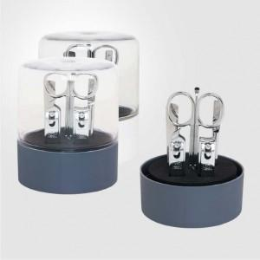

【상세/제작정보】

【인쇄/포장옵션】 | DTF칼라필름 / 포장지포장

【공급단가】 | 수량 | 50~ | 100~ | 300~ | 1,000~ | 3,000~
*VAT별도 | 단가 | 5,470원 | 5,170원 | 4,920원 | 4,790원 | 4,710원

【상품 URL】 | https://www.synergygift.co.kr:443/src/goods_detail.php?gdno=47718

